10.7.2
1. Информация об индикаторе
Цель | Цель 10. Сокращение неравенства внутри стран и между ними
Задача | 10.7 Содействовать упорядоченной, безопасной, законной и ответственной миграции и мобильности людей, в том числе с помощью проведения спланированной и хорошо продуманной миграционной политики
Индикатор | 10.7.2 Доля стран, проводящих миграционную политику, спо-собствующую упорядоченной, безопасной, законной и ответственной миграции и мобильности людей
2. Информация об организации
Организация | НСК КР, МТСОМ КР
Контактное лицо (лица) / Координатор | НСК: Мамбеталиев Т.А. МТСОМ:
Электронная почта контактного лица | timuraitbekovich@gmail.com
Телефон контактного лица | НСК: (0312) 32 46 91 МТСОМ:
Сайт организации (если есть) | https://www.stat.gov.kg/ru/; https://mlsp.gov.kg/ru/ministerstvo/
3. Определения и понятия
Определение | ЦУР 10.7.2 направлен на описание состояния национальной миграционной политики и того, как такая политика меняется с течением времени. Собранная информация направлена ​​на выявление как достигнутого прогресса, так и пробелов, тем самым внося вклад в доказательную базу для действенных рекомендаций по выполнению задачи ЦУР 10.7. Индикатор также служит для будущих тематических обзоров на Политическом форуме высокого уровня по устойчивому развитию (ПФВУ). Принципы и цели структуры управления миграцией: 1. Соблюдение международных стандартов и соблюдение прав мигрантов; 2. Фактические данные и общегосударственные подходы к управлению миграцией; 3. Прочные партнёрские отношения для поддержки управления миграцией. Эти три принципы предлагают необходимые условия для того, чтобы миграция была хорошо управляемой путем создания более эффективной среды для максимальных результатов, чтобы миграция была выгодна всем. Они представляют собой средства, с помощью которых государство может гарантировать, что системные требования для хорошего управления миграцией на месте. Эти три цели являются конкретными и не требуют дополнительных конвенций, законов или практик, кроме тех, которые уже существуют. Взятые вместе, эти цели гарантируют, что миграция регулируется комплексным и целостным образом, отвечая на необходимость учитывать мобильные категории людей и удовлетворять их потребности в помощи в случае чрезвычайной ситуации, укрепляя устойчивость отдельных лиц и сообществ, а также обеспечивая возможности для экономического и социального здоровья государства.
Основные понятия: | Цель 10.7 ЦУР имеет широкий охват, и многие, но не все, термины четко определены. Глоссарий МОМ по миграции дает определение ключевых понятий, таких как упорядоченная и регулярная миграция, но не других, таких как безопасная и ответственная миграция. Согласно Глоссарию, под организованной миграцией понимается «перемещение человека из его/ее обычного места жительства в соответствии с законами и правилами, регулирующими выезд из страны происхождения и поездки, транзит и въезд в страну пребывания». Регулярный характер определяется как «миграция, которая происходит по признанным легальным каналам». Хотя понятие «хорошо продуманной миграционной политики» явно не определено, согласно Глоссарию МОМ, оно включено в ссылки на управление миграцией, регулирование миграции и упрощенную миграцию. Управление миграцией относится к запланированному подходу к разработке политики, а также к законодательным и административным ответам на ключевые вопросы миграции. Регулирование миграции определяется как система институтов, правовых рамок, механизмов и практик, направленных на регулирование миграции и защиту мигрантов. Облегченная миграция означает стимулирование или поощрение регулярной миграции, например, посредством упрощенного процесса подачи заявления на визу.
Обоснование и толкование | Временной ряд является результатом оценки, состоящей из 30 вопросов, сгруппированных в шесть доменов. Эти шесть доменов: 1. Права мигрантов 2. Общегосударственная/ основанная на фактических данных политика 3. Сотрудничество и партнерство 4. Социально-экономическое благополучие 5. Оперативность измерения кризисов 6. Безопасная, упорядоченная и регулярная миграция На основе ответов можно рассчитать общий бал по всем шести областям. Категории общего балла: • Значение менее 40 кодируется как «Требует дальнейшего прогресса» - 1 балл • Значение от 40 до менее 80 кодируется как «Частично соответствует» - 2 балла • Значение от 80 до менее 100 кодируется как «Соответствует» - 3 балла • Значение 100 кодируется как «Полностью соответствует» - 4 балла
4. Источники данных и методы сбора
Источники данных | Источником данных является запрос ООН среди правительств по народонаселению и развитию, который используется для обзора глобальной демографической политики с 1963 года, включая политику в отношении международной миграции. Опрос поручено проводить Генеральной Ассамблеей в ее резолюции 1838 (XVII) от 18 декабря 1962 года. Опрос состоит в основном из вопросов с несколькими вариантами ответов. Двенадцатый опрос разделен на три тематических модуля: Модуль I, посвященный старению населения и урбанизации; Модуль II по рождаемости, планированию семьи и репродуктивному здоровью; и Модуль III по международной миграции. Модуль III двенадцатого опроса был обновлен и теперь включает основные вопросы для всех шести областей миграционной политики, упомянутых выше.
Методы сбора данных | Опрос проводится от имени Генерального секретаря и направляется во все постоянные представительства в Нью-Йорке: 193 государства-члена, 2 государства-наблюдателя и 2 государства, не являющихся членами. В соответствии с прошлой практикой постоянные представительства перенаправляют три тематических модуля опроса в соответствующие отраслевые министерства или правительственные ведомства, которым поручено отвечать на вопросы. Модули запроса могут быть заполнены либо с помощью онлайн-анкеты, либо заполненной анкеты в формате PDF. Ответы стран передаются обратно в ДЭСВ ООН для базовой проверки согласованности. Затем данные компилируются/интегрируются в базу данных World Population Policies. Результаты опроса распространяются через базу данных, которая обновляется каждые два года. В рамках сотрудничества по показателю ЦУР 10.7.2 МОМ будет оказывать помощь в получении ответов стран по Модулю III, выполняя последующие меры через своих соответствующих страновых или региональных партнеров. ОЭСР, как партнерское агентство по этому показателю, поддержит эти усилия для своих стран-членов. Региональные комиссии ООН могут при необходимости оказывать дополнительную помощь. Ожидается, что это сотрудничество повысит процент ответов от стран и улучшит качество данных. Данные должны собираться раз в два года, чтобы обеспечить наличие достаточной информации для мониторинга прогресса в достижении цели. Это также позволит собирать контрольные данные дважды в течение каждого 4-летнего цикла Политического форума высокого уровня (HLPF). Никаких корректировок к стандартным классификациям не предусмотрено.
5. Метод расчета и другие методологические основы
$Di = \frac{\sum_{j}^{n}{S_{ji}}}{n}$ _{*100}
Метод расчета: | Показатель включает в себя 30 подкатегорий по 6 вопросам/областям. Все подкатегории, кроме тех, которые относятся к области 1, имеют дихотомические ответы «Да / Нет», закодированные «1» для «Да» и «0» для «Нет». Для подкатегорий в области 1 существует три возможных ответа: «Да, независимо от иммиграционного статуса», код «1»; «Да, только для лиц с легальным иммиграционным статусом», код «0,5»; и «Нет» с кодировкой «0». Для каждой области вычислительная методология представляет собой невзвешенное среднее значение подкатегорий в каждой области: Где 𝐷𝑖 относится к области i; относится к сумме подкатегорий j в области i; и n относится к общему количеству подкатегорий в каждой области. Результаты представлены в процентах. Для каждой области значения варьируются от минимум 0 до максимум 100 процентов. Общий синтетический показатель 10.7.2 получается путем вычисления невзвешенного среднего значения 30 подкатегорий в шести областях с значениями в диапазоне от 0 до 100 процентов. Для простоты интерпретации и обобщения результатов полученные средние значения затем классифицируются следующим образом: значения менее 40 процентов кодируются как «Требуется дальнейший прогресс»; значения от 40% до 80% кодируются как «Частично соответствует», а значения 80% и более кодируются как «Соответствует или полностью соответствует».
Комментарий и ограничения:
Гарантия качества: | • Ответы на запрос предоставляются и утверждаются непосредственно отвечающими государственными органами. ДЭСВ ООН при поддержке МОМ и ОЭСР по мере необходимости будет проводить базовую проверку согласованности. Любые несоответствия будут отмечены национальными партнерами для разрешения. • Поскольку показатель напрямую зависит от ответов стран на запрос, дополнительного процесса консультаций со странами по национальным данным, представленным в базе данных показателей ЦУР, не предусматривается.
6. Доступность данных и дезагрегация
Доступность данных и пробелы:
Разбивка: | Шесть областей политики: (i) права мигрантов; (ii) общегосударственная / основанная на фактических данных политика; (iii) сотрудничество и партнерство; (iv) социально-экономическое благополучие; (v) оперативность измерения кризисов; и (vi) безопасная, упорядоченная и регулярная миграция
7. Сопоставимость с международными данными / стандартами
 | Никаких расхождений не предусматривается, поскольку данные собираются через исследование ООН среди правительств по вопросам народонаселения и развития («Запрос») напрямую от правительств.
8. Ссылки и документация
 | URL: ДЭСВ ООН: http://www.un.org/en/development/desa/population/index.shtml МОМ: https://www.iom.int/ ОЭСР: http://www.oecd.org/migration/ Источники: • Структура управления миграцией (MiGOF): https://www.iom.int/sites/default/files/about-iom/migof_brochure_a4_en.pdf • Запрос ООН среди правительств по народонаселению и развитию: https://esa.un.org/PopPolicy/Inquiry.aspx • Migration Governance Second Profile: The Kyrgyz Republic (Kyrgyzstan) | Migration data portal: https://www.migrationdataportal.org/overviews/mgi/kyrgyzstan-second-profile#0 • unpd_2019_sdg1072_countryprofiles.pdf

Босния и Герцоговина
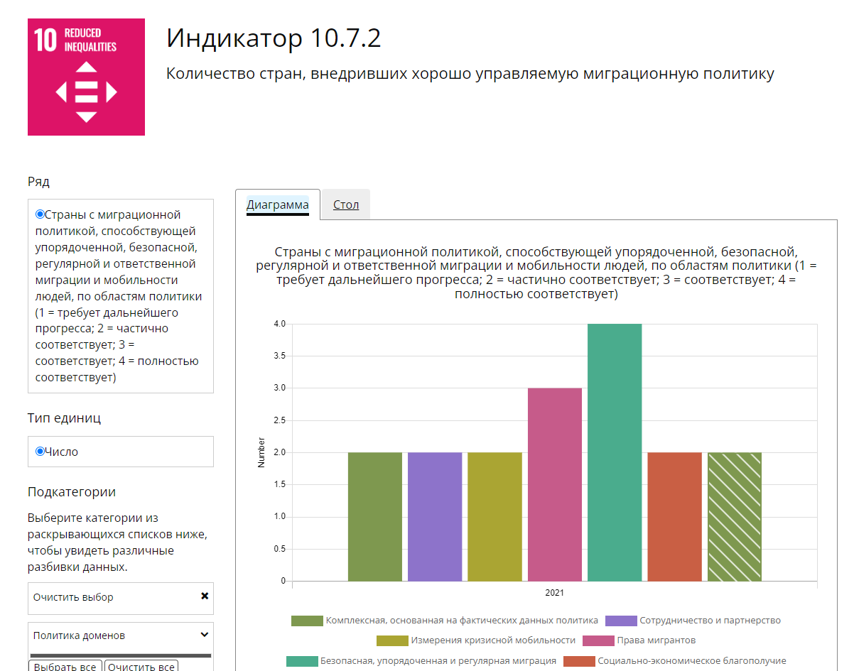

https://sdg.bhas.gov.ba/10-7-2/

Германия
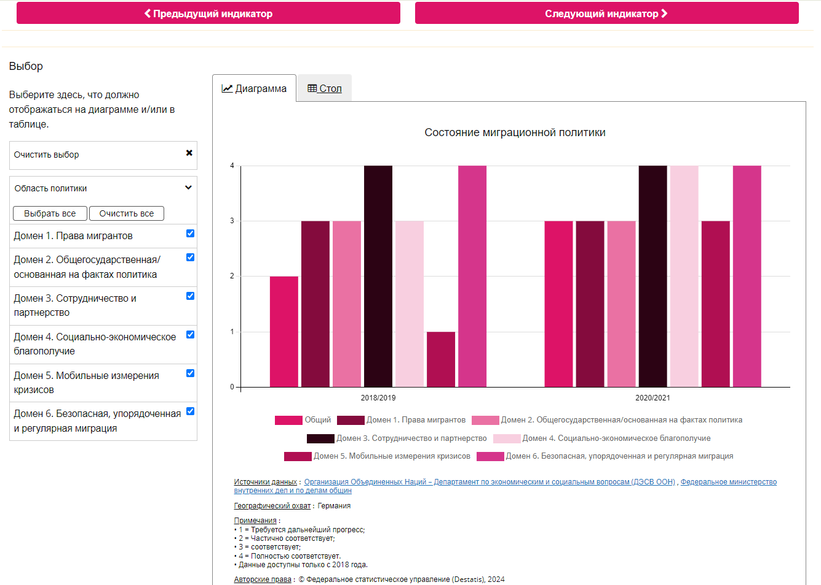

https://sdg-indikatoren.de/en/10-7-2/

